Pesquisa Básica tabela
Acordo Judicial
Rompimento da Barragem Córrego do Feijão - Brumadinho

Você está aqui:

No dia 4 de fevereiro de 2021, os Compromitentes – Governo de Minas Gerais, Ministério Público de Minas Gerais, Ministério Público Federal e Defensoria Pública Estadual – e a Compromissária – Vale S.A. – com a mediação do Tribunal de Justiça de Minas Gerais (TJMG) firmaram o Termo de Medidas de Reparação decorrente do Rompimento das Barragens B-I, B-IV e B-IVA, da Mina Córrego do Feijão, no dia 25 de janeiro de 2019.

Saiba mais

Por Projeto
Por Órgão
Transferência por Município
Por Receita

Início
Fim
2022
Início
Fim
2021
2022
Abril
Abril
Monte sua consulta
Filtrar por
Todos

Exibir Gráfico

Download PDF
Download planilha
Download Base Completa

Insira o texto para pesquisar
Exibir código e descrição
Coluna 1 | Coluna 2 | Coluna 3 | Coluna 4 | Coluna 5

TOTAL GERAL

Pesquisa Básica Gráfico.
Acordo Judicial
Rompimento da Barragem de Brumadinho

Você está aqui:

No dia 4 de fevereiro de 2021, os Compromitentes – Governo de Minas Gerais, Ministério Público de Minas Gerais, Ministério Público Federal e Defensoria Pública Estadual – e a Compromissária – Vale S.A. – com a mediação do Tribunal de Justiça de Minas Gerais (TJMG) firmaram o Termo de Medidas de Reparação decorrente do Rompimento das Barragens B-I, B-IV e B-IVA, da Mina Córrego do Feijão, no dia 25 de janeiro de 2019.

Saiba mais

Por Projeto
Por Órgão
Transferência por Município
Por Receita

Início
Fim
2022
Início
Fim
2021
2022
Abril
Abril
Monte sua consulta
Filtrar por
Todos

Exibir Tabela

Saiba Mais - texto completo
Acordo Judicial
Rompimento da Barragem de Brumadinho

Você está aqui:

Breve explicação do termo
No dia 4 de fevereiro de 2021, os Compromitentes – Governo de Minas Gerais, Ministério Público de Minas Gerais, Ministério Público Federal e Defensoria Pública Estadual – e a Compromissária – Vale S.A. – com a mediação do Tribunal de Justiça de Minas Gerais (TJMG) firmaram o Termo de Medidas de Reparação decorrente do Rompimento das Barragens B-I, B-IV e B-IVA, da Mina Córrego do Feijão, no dia 25 de janeiro de 2019.

O Acordo, no valor total de R$ 37.689.767.329,00 (trinta e sete bilhões, seiscentos e oitenta e nove milhões, setecentos e sessenta e sete mil, trezentos e vinte e nove reais), representa um momento histórico para o Estado de Minas Gerais na garantia da devida reparação à sociedade. Tal formalização não impacta ou impossibilita o prosseguimento das ações judiciais individuais que eventualmente estejam em andamento ou as que podem ser futiramente ajuizadas, bem como o processo criminal em relação às vítimas. Por se tratar de um Termo de Reparação extenso e complexo é importante detalhar suas bases, incluindo análise qualitativa dos valores previstos, sua lógica e destino de aplicação. Inicialmente, é necessário esclarecer que o valor em questão não será, em sua integralidade, disponibilizado ao Estado, sendo ele composto por partes que são diferenciadas por:
Ocultar

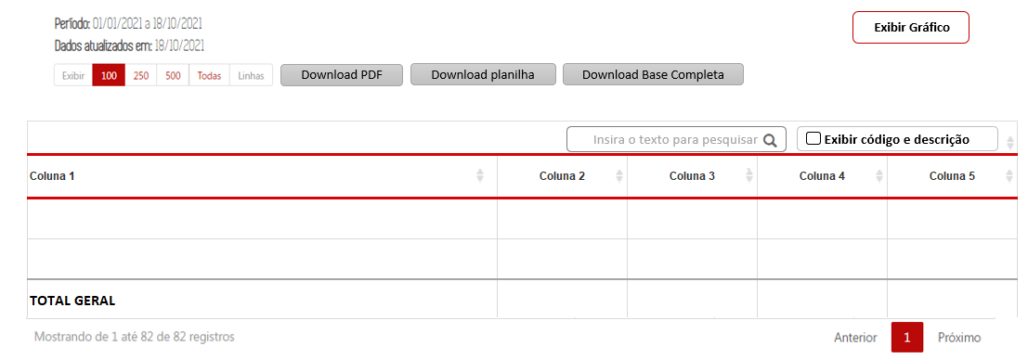

Download PDF
Download CSV
Download Base Completa
Exibir Gráfico

Saiba Mais - Glossário
Acordo Judicial
Rompimento da Barragem de Brumadinho

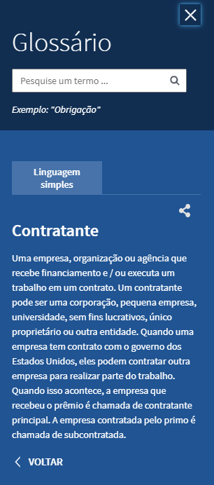
Você está aqui:

Breve explicação do termo
No dia 4 de fevereiro de 2021, os Compromitentes – Governo de Minas Gerais, Ministério Público de Minas Gerais, Ministério Público Federal e Defensoria Pública Estadual – e a Compromissária – Vale S.A. – com a mediação do Tribunal de Justiça de Minas Gerais (TJMG) firmaram o Termo de Medidas de Reparação decorrente do Rompimento das Barragens B-I, B-IV e B-IVA, da Mina Córrego do Feijão, no dia 25 de janeiro de 2019.

O Acordo, no valor total de R$ 37.689.767.329,00 (trinta e sete bilhões, seiscentos e oitenta e nove milhões, setecentos e sessenta e sete mil, trezentos e vinte e nove reais), representa um momento histórico para o Estado de Minas Gerais na garantia da devida reparação à sociedade. Tal formalização não impacta ou impossibilita o prosseguimento das ações judiciais individuais que eventualmente estejam em andamento ou as que podem ser futiramente ajuizadas, bem como o processo criminal em relação às vítimas. Por se tratar de um Termo de Reparação extenso e complexo é importante detalhar suas bases, incluindo análise qualitativa dos valores previstos, sua lógica e destino de aplicação. Inicialmente, é necessário esclarecer que o valor em questão não será, em sua integralidade, disponibilizado ao Estado, sendo ele composto por partes que são diferenciadas por:
Ocultar

Download PDF
Download CSV
Download Base Completa
Exibir Gráfico

Saiba Mais- Pesquisa Pré Format
Acordo Judicial
Rompimento da Barragem Córrego do Feijão - Brumadinho

Você está aqui:

No dia 4 de fevereiro de 2021, os Compromitentes – Governo de Minas Gerais, Ministério Público de Minas Gerais, Ministério Público Federal e Defensoria Pública Estadual – e a Compromissária – Vale S.A. – com a mediação do Tribunal de Justiça de Minas Gerais (TJMG) firmaram o Termo de Medidas de Reparação decorrente do Rompimento das Barragens B-I, B-IV e B-IVA, da Mina Córrego do Feijão, no dia 25 de janeiro de 2019.

Saiba mais
Breve explicação do termo

Por Projeto
Por Órgão
Transferência por Município
Por Receita

Início
Fim
2022
Início
Fim
2021
2022
Abril
Abril
Monte sua consulta
Filtrar por
Todos

Exibir Gráfico

Download PDF
Download planilha
Download Base Completa

Insira o texto para pesquisar
Exibir código e descrição
Coluna 1 | Coluna 2 | Coluna 3 | Coluna 4 | Coluna 5

TOTAL GERAL

Pesquisa Avançada
Acordo Judicial
Rompimento da Barragem Córrego do Feijão - Brumadinho

Você está aqui:

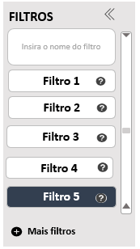

Insira o texto para pesquisar
Exibir código e descrição
Adicionar / Remover Colunas
 | Coluna 1 | Coluna 2 | Coluna 3 | Coluna 4 | Detalhar

 | TOTAL GERAL

Formulário Empenho
Acordo Judicial
Rompimento da Barragem Córrego do Feijão - Brumadinho

Classificação Orçamentária
Empenho
Liquidação
Pagamento
Outras Informações

Detalhamento do Empenho
Número do Empenho: 270 | Ano de Exercício: 2021 | Data do Registro: 27/08/2021 | Tipo de Empenho: ESTIMATIVO
CNPJ/CPF e Descrição Favorecido 26.614.327/0001-47 - DURO NA QUEDA CONSTRUCOES LTDA
Valor Inicial da despesa empenhada: R$ 2.330.420,73 |  | Valor Atual do Empenho R$ -
Descrição Histórico do Empenho: APROPRIACAO EMPENHO - INVESTIMENTOS. AMPLIAÇÃO DA REDE DE RADIO DIGITAL NO INTERIOR DO ESTADO DE MG - ACORDO VALE. 04 ENLANCE DE MICROONDAS 4.9GHZ, 08 ERB 04 CANAIS, 08 ENLA NCE DE MICROONDAS DE 6 A 8GHZ, 83 ESTAÇÃO REPETIDORA P25 CONVENCIONAL, 07 CONSOLE DE DESPACHO. SEI 1250.01.0007471/2021-87, MEMORANDO 40 .180.2/2021-EMPM. PROTOCOLO 55. PREPOSTO CHEFE DA SEÇÃO DE RÁDIO DO CTT/DTS/PMMG. O FORNECEDOR DEVERA CONSTAR O NUMERO E ANO DO EMPENHO UNIDADE EXECUTORA (1250070) E DADOS BANCARIOS (NUMERO DO BANCO, AGENCIA E CONTA BANCARIA) PARA QUE SE PROCEDA O PAGAMENTO CONFORME DECRETO N. 37.924 DE 16MAI96, ART. 41.SIGCON NR 23.830/2021

Reforço
Data do Registro | Nº do documento | Valor

Valor Total:

Anulação
Data do Registro | Nº do documento | Valor:

Valor Total:

Inscrição em Restos a Pagar
Data do Registro | Tipo de Inscrição: | Valor Inscrito:

Valor Total:

Formulário Classificação
Acordo Judicial
Rompimento da Barragem Córrego do Feijão - Brumadinho

 |  | https://www.transparencia.mg.gov.br/despesa-estado/despesa/despesa-favorecidos/2021/01-01-2021/31-12-2021/1892075/MOTOROLA%20SOLUTIONS%20LTDA/0/3/0/459/21/40/2743/130/493/4159/empenhado/249/13087232/0/0
Classificação Orçamentária da Despesa
Número do Empenho: 342 | Data de Registro: 30/08/2021
Unidade Orçamentária: 2301 - DEPARTAMENTO DE EDIFICACOES E ESTRADAS DE RODAGEM DO ESTADO DE MINAS GERAIS | Unidade Executora: 2300762 - DIRETORIA DE MANUTENÇÃO
Função: 26 - TRANSPORTE | Subfunção: 782 - TRANSPORTE RODOVIARIO | https://linhares-es.portaltp.com.br/consultas/detalhes/empenho.aspx?id=34009187
Programa: 81 - INFRAESTRUTURA RODOVIARIA | Ação (Projeto Atividade): 2039 - RECUPERACAO E MANUTENCAO DA MALHA VIARIA
Categoria Econômica da Despesa: 4 - DESPESAS DE CAPITAL | Grupo de Despesa: 4 - INVESTIMENTOS | https://www.transparencia.mg.gov.br/despesa-estado/restos-a-pagar/restospagar-orgaos/2021/4175/459/40/21/2611/130/58/2111488
Elemento de Despesa: 51 - OBRAS E INSTALACOES | Item de Despesa: 7 - EXECUCAO DE OBRAS POR CONTRATO DE BENS NAO PATRIMONIAVEIS
Modalidade de Aplicação: 90 - APLICACOES DIRETAS | Identificador de procedência e uso (IPU): 1 - RECURSOS RECEBIDOS PARA LIVRE UTILIZACAO
Fonte de Recurso: 95 - RECURSOS RECEBIDOS POR DANOS ADVINDOS DE DESASTRES SOCIOAMBIENTAIS

Formulário Liquidação
Acordo Judicial
Rompimento da Barragem Córrego do Feijão - Brumadinho

Detalhamento da Liquidação
Data do Registro | Nº do documento | CNPJ/CPF e Descrição Favorecido: | Valor Liquidado
2021-10-20 | 542 | 26614327000147 - DURO NA QUEDA CONSTRUCOES LTDA | 552,037.55

Valor Total: |  |  | 552,037.55

Liquidação em Restos a Pagar
Data do Registro | Nº do documento | CNPJ/CPF e Descrição Favorecido: | Valor Liquidado RP

Valor Total:

 |  | ª

Formulário Pagamento
Acordo Judicial
Rompimento da Barragem Córrego do Feijão - Brumadinho

Detalhamento do Pagamento
Data do Registro: | Nº do documento | Situação da Ordem de Pagamento: | CNPJ/CPF e Descrição Favorecido: | Valor Pago:
2021-10-21 | 1096 | Acatada pelo banco | 26614327000147 - DURO NA QUEDA CONSTRUCOES LTDA | 552,037.55

Valor Total: |  |  |  | 552,037.55

Valor Pago em Restos a Pagar
Data do Registro: | Nº do documento | Situação da Ordem de Pagamento: | CNPJ/CPF e Descrição Favorecido: | Valor Pago RP:

Valor Total:

Formulário Outras Infor
CONTRASTE | CONTEÚDO | MENU | BUSCA | MAPA DO SITE | ACESSIBILIDADE

Estou procurando por...

O PORTAL CONSULTAS DADOS ABERTOS ATENDIMENTO PERGUNTAS FREQUENTES

Acordo Judicial
Rompimento da Barragem Córrego do Feijão - Brumadinho

Dados do Processo de Compra
Número Processo Compra SIAD: 1250071 000063/2021 | Data de Cadastramento do Processo: 26/08/2021
Procedimento de Contratação: REGISTRO DE PRECOS REALIZADO NO SIRP | Situação do processo: Concluído
Objeto do processo:

Dados do Contrato
Número do Contrato xxxxxxx | Data de Publicação 26/08/2021
Situação do Contrato Vigente | Vigência Atualizada
Objeto do Contrato

Dados do Convênio / Parceria de Saída Recursos
Número do Convênio / Parceria SIAFI: xxxxxxx | Data Publicação: 26/08/2021
Situação do Convênio / Parceria: Concluído | Vigência Atualizada:
Título do Convênio / Parceria: :

barra navegação vertical

FILTROS
FILTROS
Insira o nome do filtro
Insira o nome do filtro
OCULTAR FILTROS

Mais filtros
Filtro 1
Filtro 3
Filtro 4
Filtro 5
Filtro 2
Menos filtros
Filtro 1
Filtro 3
Filtro 4
Filtro 5
Filtro 2

EXIBIR FILTROS

Filtro 6

Filtro 7

Filtro 8

barra deslizante
Filtro 5
Filtro 5

I

Código - Descrição
Código - Descrição
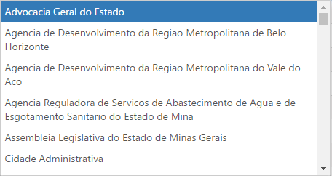
Todas

Código - Descrição

Adicionar
Limpar

filtros aplicados
FILTROS APLICADOS:

Período de:
01/2021
Período até:
05/2021
 | Período: 01/01/2021 a 31/05/2021
 | Dados Atualizados em: 15/05/2021

Filtro 1:
Código - Descrição

Código - Descrição
Atualizar
Limpar

https://baymard.com/blog/how-to-design-applied-filters

FILTROS APLICADOS:

Selecione filtros para pesquisar

FILTROS APLICADOS:

Selecione filtros para pesquisar

tabela de resultados (2)
Download PDF
Download CSV
Download Base Completa

Valores em R$
Insira o texto para pesquisar
Exibir código e descrição
Adicionar / Remover colunas

Filtro 1 | Filtro 2 | Filtro 12 | Filtro 13 | Filtro 10 | Filtro 14 | Filtro 21 | Filtro 22
456

TOTAL GERAL |  |  |  |  | 0.00 | 0.00 | 0.00

Download PDF
Download CSV
Download Base Completa

Valores em R$
hcjhcjh
Adicionar / Remover colunas

Filtro 1 | Filtro 2 |  |  | Filtro 10 | Filtro 14 | Filtro 21 | Filtro 22
456

SUBTOTAL |  |  |  |  | 0.00 | 0.00 | 0.00

adicionar remover colunas
Insira o nome do filtro
Insira o nome do filtro
Marcar / Desmarcar todos | Marcar / Desmarcar todos
Coluna 1 | Coluna 1
Coluna 2 | Coluna 2
Coluna 3 | Coluna 3
Coluna 4 | Coluna 4
Coluna 5 | Coluna 5
Coluna 6 | Coluna 6
Coluna 7 | Coluna 7
Coluna 8 | Coluna 8
Coluna 9 | Coluna 9
Coluna 10 | Coluna 10
Coluna 11 | Coluna 11
Coluna 12 | Coluna 12
Coluna 13 | Coluna 13
Coluna 14 | Coluna 14
Coluna 15 | Coluna 15
Coluna 16 | Coluna 16
Coluna 17 | Coluna 17
Coluna 18 | Coluna 18
Coluna 19 | Coluna 19
Coluna 20 | Coluna 20
Coluna 21 | Coluna 21

